Hoja1
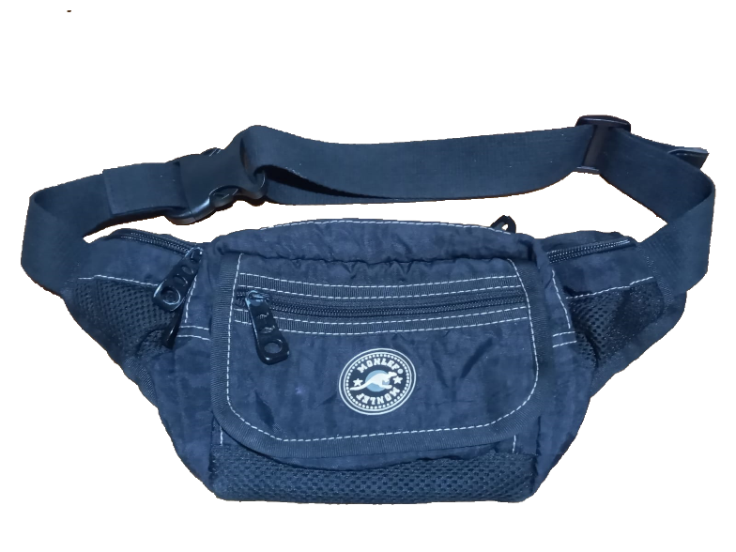
DOCENTE ENCARGADO |  |  | HERNAN JOSE RODRIGUEZ |  | CURSO/TECNICO
NOMBRE DEL PRODUCTO |  |  | RIÑONERA
FECHA DE ELABORACION DEL PRODUCTO |  |  | 2022-02-15 | NUMERO DE CEDULA | NUMERO DE FICHA | NUMERO DE FICHA
FECHA ENTREGA DEL PRODUCTO
Lona Sintetica Colores (cm²) | 1 | n/a | 2800.0 | $ 2.5 | $ 6,999.8
Seda 30-100 Colores (cm²) | 1 | tono a tono | 2800.0 | $ 0.7 | $ 1,900.0
Cremallera Nylon #6(cm) | 1 | tono a tono | 120.0 | $ 12.2 | $ 1,467.6
llaves #6 Nq de lujo | 1 | niquel tono a tono | 4.0 | $ 455.7 | $ 1,822.7
velcro | 1 | negro | 10.0 | $ 10.4 | $ 103.5
Forro Malla (cm²) | 1 | negro | 600.0 | $ 0.9 | $ 568.7
Cinta Falla de 25mm (Cm) | 1 | negro | 260.0 | $ 11.7 | $ 3,042.0
Reata Algodón 1 1/2"- 40mm (cm) | 1 | tono a tono | 100.0 | $ 10.6 | $ 1,057.0
Chapa burbuja plastica 1 1/2 | 1 |  |  |  | $ 1,350.0
trabilla plastica 1 1/2" | 1 |  |  |  | $ 1,350.0

 |  |  |  |  | $ 19,661.3

